May 25, 2023
Updated date: May 25, 2023

 | Нүүрс түлсэн хэрэглээ (Өдөрт түлж буй тоо)
 | Date | HH-1 (aka 5 gers) | HH-2 (aka Artst) | 5 gers: |  | Artist:
 | 1-Nov-22 | 2
 | 2-Nov-22 | 2 |  | Сайжруулсан зуухтай айл |  | Энгийн зуухтай айл
 | 3-Nov-22 | 2 |  | Өдөрт хутгуураар нүүрс түлдэг |  | Амны дм=22см h=15cm | Савны хэмжээ: 2-3кг нүүрс
 | 4-Nov-22 | 2 |  | Хутгуурын хэмжээ: 300гр |  | Овоолж хийдэггүй, амсраар нь хийдэг
 | 5-Nov-22 | 2 |  | хутгуур нь 300gr
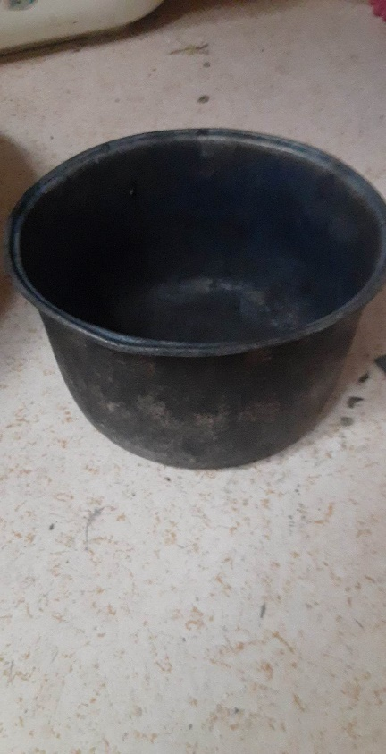
 | 6-Nov-22 | 2
 | 7-Nov-22 | 2
 | 8-Nov-22 | 2 |  | Нүүрс түлэх давтамж:
 | 9-Nov-22 | 2 |  | Өглөө 1 хутгуур | 300gr
 | 10-Nov-22 | 2 |  | Орой 2 хутгуур | 500-600gr
 | 11-Nov-22 | 2
 | 12-Nov-22 | 2
 | 13-Nov-22 | 2
 | 14-Nov-22 | 2
 | 15-Nov-22 | 2
 | 16-Nov-22 | 2
 | 17-Nov-22 | 2
 | 18-Nov-22 | 2
 | 19-Nov-22 | 2
 | 20-Nov-22 | 2
 | 21-Nov-22 | 2
 | 22-Nov-22 | 2
 | 23-Nov-22 | 2
 | 24-Nov-22 | 2
 | 25-Nov-22 | 2
 | 26-Nov-22 | 2
 | 27-Nov-22 | 3
 | 28-Nov-22 | 3
 | 29-Nov-22 | 3
 | 30-Nov-22 | 3
 | 1-Dec-22 | 3
 | 2-Dec-22 | 3
 | 3-Dec-22 | 3
 | 4-Dec-22 | 3
 | 5-Dec-22 | 3
 | 6-Dec-22 | 3
 | 7-Dec-22 | 3
 | 8-Dec-22 | 3
 | 9-Dec-22 | 3
 | 10-Dec-22 | 3
 | 11-Dec-22 | 3
 | 12-Dec-22 | 3
 | 13-Dec-22 | 3
 | 14-Dec-22 | 3
 | 15-Dec-22 | 3
 | 16-Dec-22 | 3
 | 17-Dec-22 | 3
 | 18-Dec-22 | 3
 | 19-Dec-22 | 3
 | 20-Dec-22 | 3 | 2
 | 21-Dec-22 | 3 | 2
 | 22-Dec-22 | 3 | 2
 | 23-Dec-22 | 3 | 2
 | 24-Dec-22 | 3 | 2
 | 25-Dec-22 | 3 | 2
 | 26-Dec-22 | 3 | 2
 | 27-Dec-22 | 3 | 2
 | 28-Dec-22 | 3 | 2
 | 29-Dec-22 | 3 | 2
 | 30-Dec-22 | 3 | 2
 | 31-Dec-22 | 3 | 2
 | 1-Jan-23 | 3 | 2
 | 2-Jan-23 | 3 | 2
 | 3-Jan-23 | 3 | 2
 | 4-Jan-23 | 3 | 2
 | 5-Jan-23 | 3 | 2
 | 6-Jan-23 | 3 | 2
 | 7-Jan-23 | 3 | 2
 | 8-Jan-23 | 3 | 2
 | 9-Jan-23 | 3 | 2
 | 10-Jan-23 | 3 | 2
 | 11-Jan-23 | 3 | 2
 | 12-Jan-23 | 3 | 2
 | 13-Jan-23 | 3 | 2
 | 14-Jan-23 | 3 | 2
 | 15-Jan-23 | 3 | 2
 | 16-Jan-23 | 3 | 2
 | 17-Jan-23 | 3 | 2
 | 18-Jan-23 | 3 | 2
 | 19-Jan-23 | 3 | 2
 | 20-Jan-23 | 3 | 2
 | 21-Jan-23 | 3 | 2
 | 22-Jan-23 | 3 | 2
 | 23-Jan-23 | 3 | 2
 | 24-Jan-23 | 3 | 2
 | 25-Jan-23 | 3 | 2
 | 26-Jan-23 | 3 | 2
 | 27-Jan-23 | 3 | 2
 | 28-Jan-23 | 3 | 2
 | 29-Jan-23 | 3 | 2
 | 30-Jan-23 | 3 | 2
 | 31-Jan-23 | 3 | 2
 | 1-Feb-23 | 3 | 2
 | 2-Feb-23 | 3 | 2
 | 3-Feb-23 | 3 | 2
 | 4-Feb-23 | 2 | 2
 | 5-Feb-23 | 2 | 2
 | 6-Feb-23 | 2 | 2
 | 7-Feb-23 | 2 | 2
 | 8-Feb-23 | 2 | 2
 | 9-Feb-23 | 2 | 2
 | 10-Feb-23 | 2 | 2
 | 11-Feb-23 | 2 | 2
 | 12-Feb-23 | 2 | 2
 | 13-Feb-23 | 2 | 2
 | 14-Feb-23 | 2 | 2
 | 15-Feb-23 | 2 | 1
 | 16-Feb-23 | 2 | 1
 | 17-Feb-23 | 2 | 1
 | 18-Feb-23 | 2 | 1
 | 19-Feb-23 | 2 | 1
 | 20-Feb-23 | 2 | 1
 | 21-Feb-23 | 2 | 1
 | 22-Feb-23 | 2 | 1
 | 23-Feb-23 | 2 | 1
 | 24-Feb-23 | 2 | 1
 | 25-Feb-23 | 2 | 1
 | 26-Feb-23 | 2 | 1
 | 27-Feb-23 | 2 | 1
 | 28-Feb-23 | 2 | 1
 | 1-Mar-23 |  | 1
 | 2-Mar-23 |  | 1
 | 3-Mar-23 |  | 1
 | 4-Mar-23

